Sheet1
ポートフォリオシート

氏名 | 王 子良 | 所属 | 東京コミュニケーションアート専門学校

作品名 | SpaceShooter | 作品画像

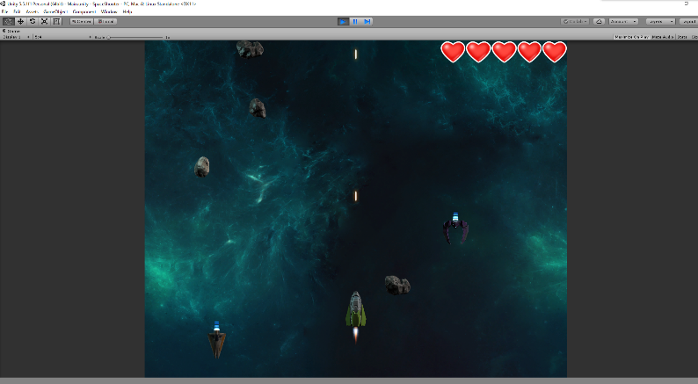
ジャンル | シューティング
プラットフォーム | IOS / PC
開発環境 | unity
使用言語 | C#
制作期間 | 一週間
チーム人数 | 1

■ゲーム概要
３D戦闘機のシューティングゲーム

■制作担当箇所
開発全般

■アピールポイント
このゲームでは、一週間をかけって、作り出したゲームです。 ゲームの遊び方としては、小惑星と敵の船を避け、普通に弾丸を出し、敵を倒すという形になります。今このゲームで使ているアセットに関しては、Unity のサイトに同じのチュートリアルがありますが、このゲームは基本的に自作です。敵が現れる場所は、ランダムで作っていいます。敵船の動きパタンについては、今のうちには直線しかありませんが、これからは敵船の動きパタンを作り直し、もっと作り出したいと思います。スコアシステムはまだ作っていないですが、これからも実装し、完璧なゲームを完成したいと思います。

■ファイル名

